Sheet1
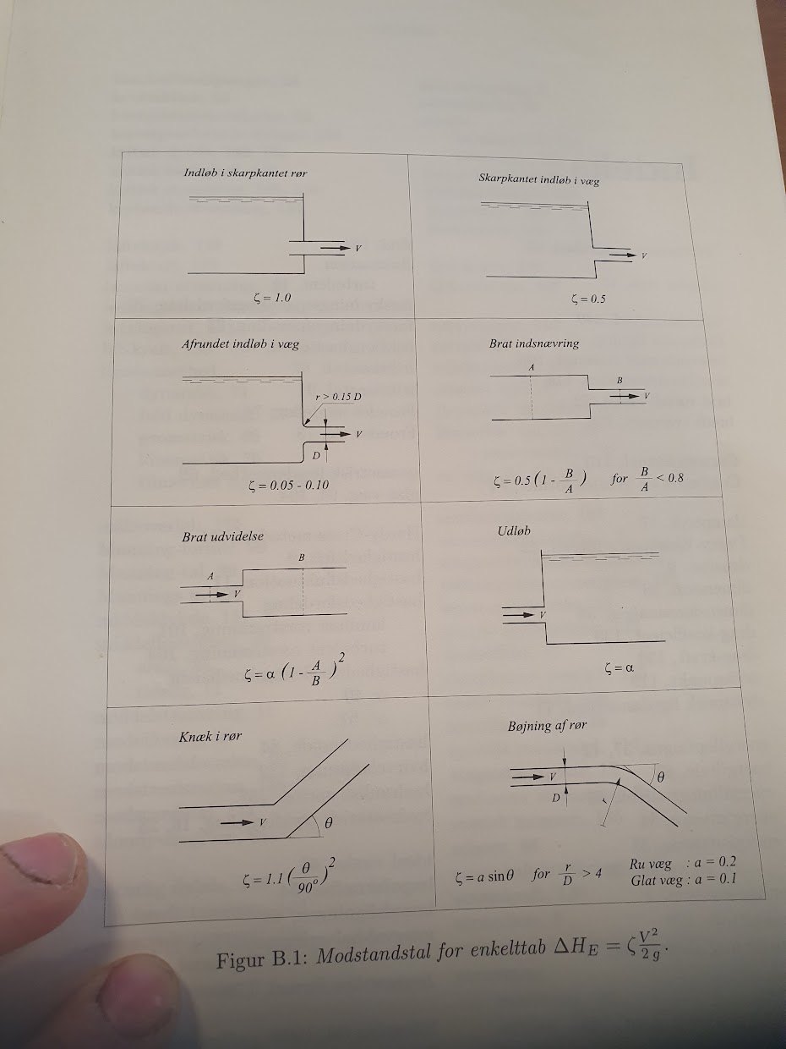
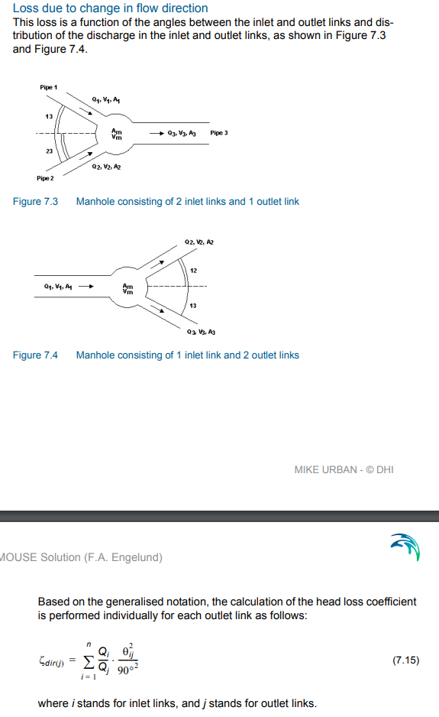
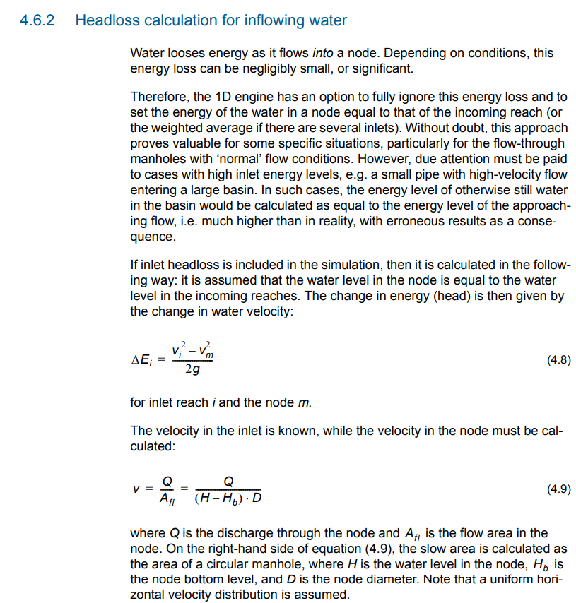
Brat indsnævring
=0.5*(1-B/A)
 | D | A
Indløb | 1 | 0.7853981634
Udløb | 0.9 | 0.63617251235
Hastighed | 3
Modstandstal | 0.095
Enkelttab | 0.043533604888

Brat udvidelse
=α*(1-A/B)^2
Indløb | 0.9 | 0.63617251235
Udløb | 1.2 | 1.1309733553
Hastighed | 3
Modstandstal | 0.210546875
Enkelttab | 0.096482783859

Knæk i rør
=1.1*(θ/90)^2
θ | 54
Hastighed | 4
Modstandstal | 0.396
Enkelttab | 0.32260692464

Skift i flow-retning
=(Q1/Qud)*(θ1^2/90^2)+(Q2/Qud)*(θ2^2/90^2)
Q1 | 7.74
Q2 | 2.61
Qud | 10.63
θ1 | 39
θ2 | 28
Modstandstal | 0.16049127208
 | 0.29417952113

Omregner |  |  | 0
Indløbsdiameter | 1600
Dybde | 3.16
Fiktiv diameter | 506

 | 2060

vi | 5 | m/s
shape | 0.12 | -
Dm | 1.5 | m
D | 1.2 | m

K | 0.15
ET | 0.19093686354
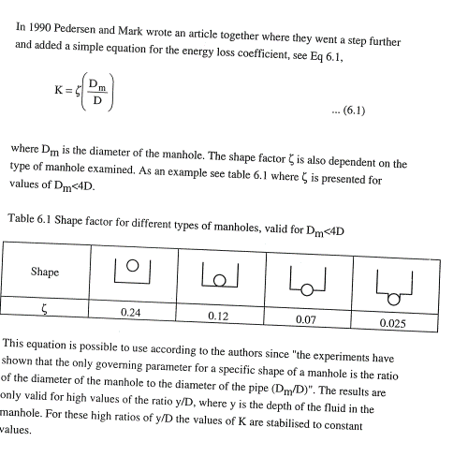

vm | 1.2566370614
ET | 1.1925083145

